CONTRAPORTADA
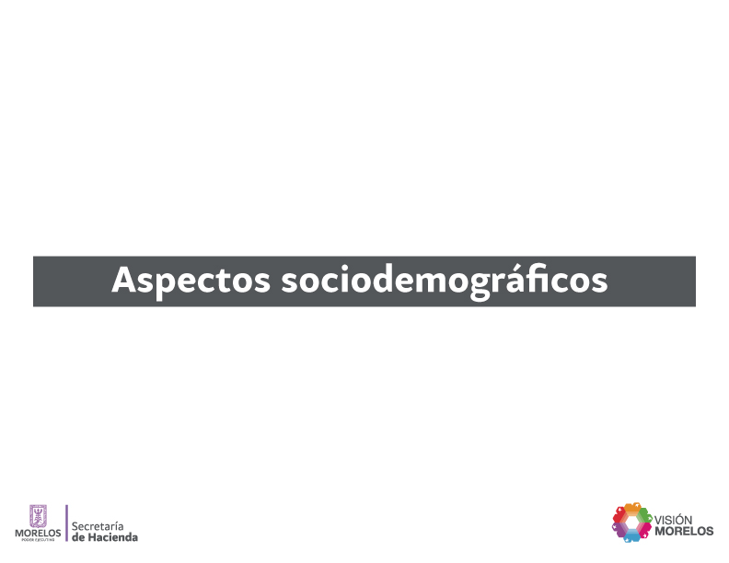

SITUA. GEO.
Situación geográfica del Estado por principales características |  |  |  |  | Cuadro 1
2014
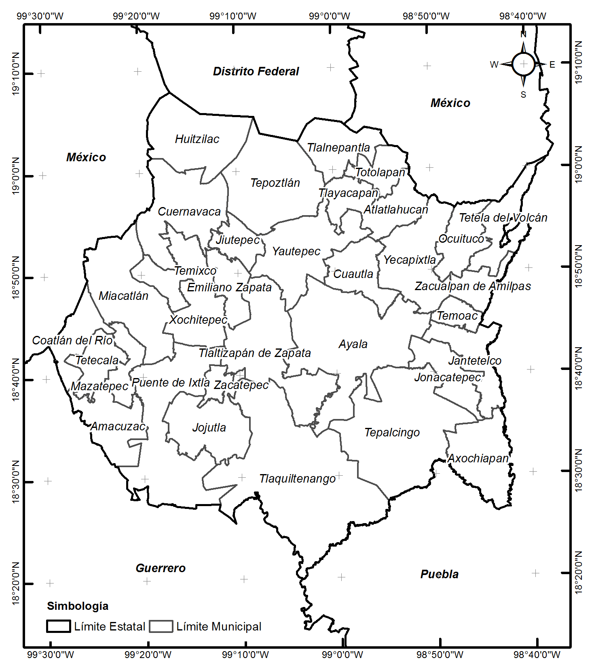
Aspectos generales
Nombre Oficial |  | Morelos
División Política |  | 33 municipios
Capital |  | Cuernavaca
Gentilicio |  | Morelense
Fiesta estatal |  | 17 de abril

Ubicación geográfica
Coordenadas geográficas extremas |  |  | Al norte 19°08', al sur 18°19' de latitud norte; al este 98°38', al oeste 99°30' de longitud oeste.
Porcentaje territorial |  |  | El Estado de Morelos representa el 0.2% de la superficie del país.

Colindancias
Al Norte: |  | Con el Estado de México y el Distrito Federal;
Al Este: |  | Con México y Puebla;
Al Sur: |  | Con Puebla y Guerrero;
Al Oeste: |  | Con Guerrero y México.

Aspectos demográficos

Territorio (Km2) |  | Población (Habitantes)
Nacional a | Estatal | Nacional a |  | Estatal a
1964375 | 4958 | 2014
 |  | 119713203 |  | 1897393

Año | Densidad de población (Habitantes Km2)
 | Nacional |  | Estatal
2014 | 61 |  | 383

a Consejo Nacional de Población. Proyección de la población de los municipios a mitad de año por sexo y grupos de edad, 2010-2030 .
Fuente: INEGI. Anuario Estadístico del Estado de Morelos. Edición 2013.

